Cover Sheet
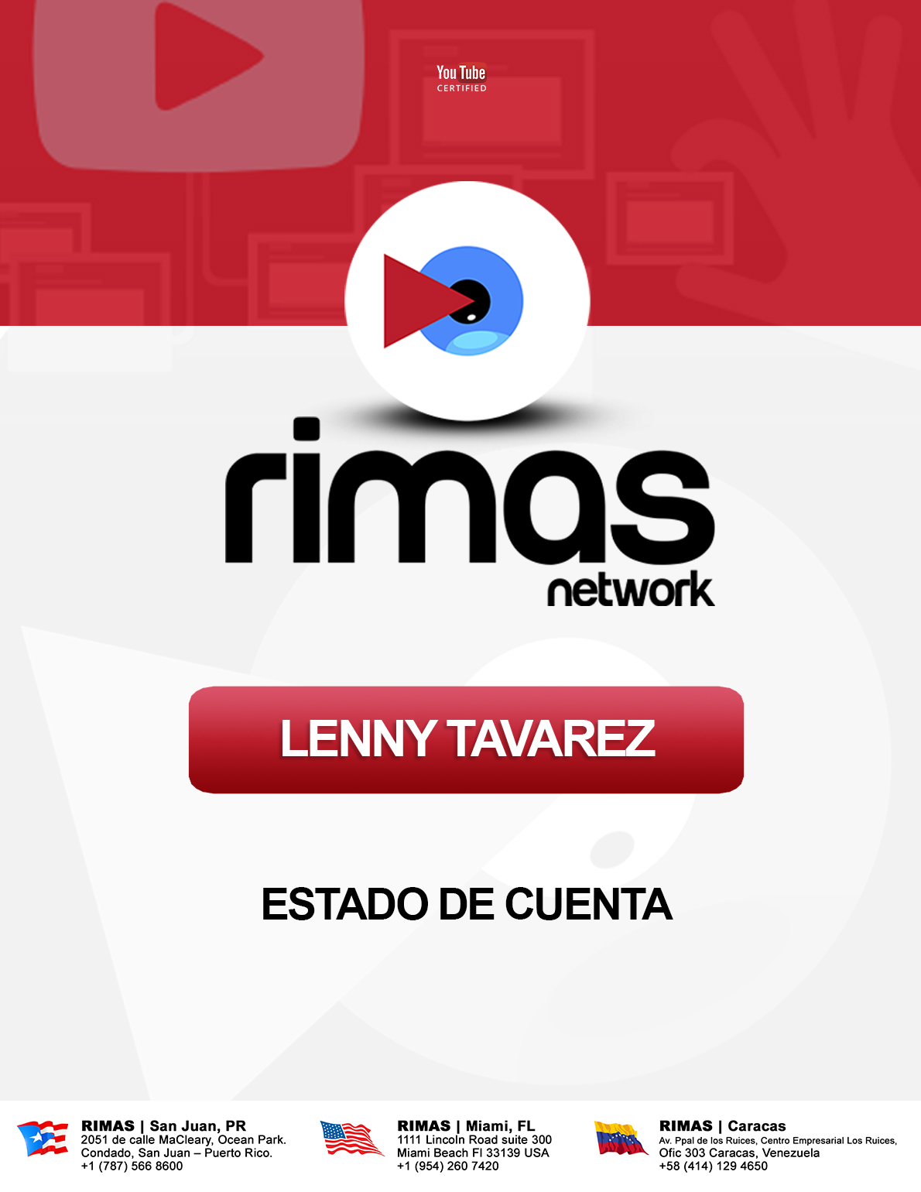

Summary
 |  | 2016
 |  | Estado de cuenta de ingresos generados
Rimas Network Creator |  | 5/1/2016 - 5/31/2016
Lenny Tavarez |  | Total Views: |  | 1,549,967
 |  | Total Assets: |  | 17
 |  | Revenue Generated: |  | $345.96
 |  | Partner Share: |  | $242.17

Top 10 Assets:
Asset Type | Asset Name |  | Asset ID | Views | Revenue
Video | Lenny Tavárez - Fantasias Remix ft. De La Ghetto & J Alvarez Audio Video |  | A339722132067887 | 769,647 | $131.04
Video | Lenny Tavárez – Fantasias Remix ft. De La Ghetto & J Alvarez (Lyric Video) |  | A372174016731640 | 215,526 | $90.81
Sound Recording | Lenny Tavarez – Fantasias Remix ft. De La Ghetto & J Alvarez |  | A902645165043571 | 414,973 | $40.66
Video | LENNY FANTASIASFINAL |  | A974004648394045 | 61,666 | $31.99
Video | Lenny Tavárez – Tortura FT Pusho |  | A606736806338638 | 63,602 | $24.97
Video | Lenny Tavarez – Tortura FT Pusho |  | A215252293218264 | 85,714 | $22.72
Sound Recording | Lenny Tavarez – Fantasias |  | A615040696310538 | 52,600 | $16.91
Video | Lenny Tavárez – No Se Que Fue ( Lyric Video ) |  | A969432587988258 | 135,295 | $13.39
Video | LENNY LIRICO |  | A526701252268893 | 126,158 | $10.72
Video | Lenny Tavarez en Súper Sábado Sensacional Venevision 2016 +Tras Cámaras |  | A554683172782982 | 22,676 | $9.18

Top 5 Countries:
Code | Country |  |  | Views | Revenue
US | United States |  |  | 98,804 | $187.75
SP | Spain |  |  | 164,726 | $47.12
CO | Colombia |  |  | 523,222 | $31.90
MX | Mexico |  |  | 296,179 | $23.78
CH | Chile |  |  | 148,864 | $21.68

